Iesniedzējs un partneri
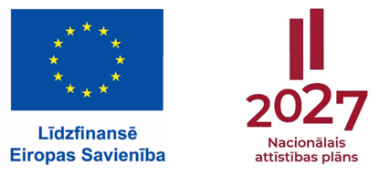
Pētījuma
[pētījuma nosaukums]
pieteikums
Eiropas Savienības kohēzijas politikas programmas 2021.-2027. gadam 4.2.2.5. pasākuma "Dalība starptautiskos izglītības pētījumos izglītības kvalitātes monitoringa sistēmas attīstībai un nodrošināšanai" projektā Nr. 4.2.2.5/1/23/I/001 "Dalība starptautiskos izglītības pētījumos izglītības kvalitātes monitoringa sistēmas attīstībai un nodrošināšanai"

1A. Sadarbības partnera pretendenta kontaktinformācija (zinātniskā institūcija)

Vadošā institūcija (nosaukums) / zinātniskā institūcija:
Reģistrācijas numurs (reģistrācijas dati no Zinātnisko institūcijas reģistra):
Adrese:
Pētījuma kontaktpersonas:
vārds, uzvārds
amats
e-pasts
tālrunis

1B. Sadarbības partnera pretendenta partnera kontaktinformācija (zinātniskā institūcija)
Sadarbības institūcija (nosaukums) / zinātniskā institūcija:
Reģistrācijas numurs (reģistrācijas dati no Zinātnisko institūcijas reģistra):
Adrese:
Pētījuma kontaktpersonas:
vārds, uzvārds
amats
e-pasts
tālrunis

